Sheet1
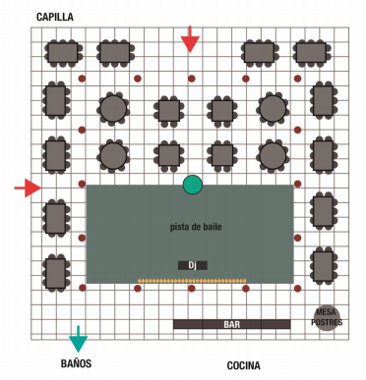
# | NOMBRE | CANTIDAD | INVITADOS | CATEGORÍAS MANU | CONFIRMADOS
1 | Jedi Masters | 16 | Mesa Principal | Sanmiguel Bejarano | 2
2 | C3PO | 8 | Familia | Montoya Sanmiguel | 5
3 | R2D2 | 8 | Amigos Sanmi | Mejia Sanmiguel | 8
4 | Xwing | 9 | Primos | Sanmiguel Ceballos | 2
5 | AT-AT | 9 |  | Bejarano Murra | 2
6 | Skywalkers | 9 |  | Bejarano Matiz | 3
7 | Yoda | 9 |  | Bejarano | 1
8 | Chewabacca | 10 |  | Arango Bejarano | 5
9 | Millenium Falcon | 10 |  | Sanmiguel Buenaventura | 5
10 | Padawans | 10 |  | Religiosos | 2
11 | Han Solo | 10 |  | Mejia Ferrero | 2
12 | Darth Vader | 10 |  | Montoya | 0
13 | BB8 | 10 |  | Amigos | 35
14 | Storm Troopers | 10 |  | Trabajo | 16
15 | Leia | 10 |  | Ejercito | 0
16 | Dead Star | 10
17 | The Emperor | 10 |  | CATEGORÍAS LINA | CONFIRMADOS
18 | Jabba The Hutt | 10 |  | Familia Angel
19 | Sith Lords | 10 |  | Familia Jaramillo
 |  | 188 |  | Primos Jaramillo
 |  |  |  | Chiquitos

